Заказ
Компания d’Elito | BETTER TECH FOR BETTER LIFE!!! | moer@moer.ru | www.delito.ru

Внимание! Перед заполнением заказа нажмите сюда для ознакомления с правилами оформления заказа! |  |  |  |  |  |  | Заказчик: |  | Город:
 |  |  |  |  |  |  | Телефон: |  | Оплата:
 |  |  |  |  |  |  | Дата заказа: |  | 2026-02-13
Бланк заказа

Детали прямолинейные
№ | ВЫСОТА | ШИРИНА | КОЛИЧЕСТВО (ШТ.) | ТИП | ПАТИНА | ЦВЕТ | ТОЛЩИНА | ФРЕЗЕРОВКА | ТЕКСТУРА | ФРЕЗЕРОВКА ТОРЦЕВАЯ | ПЛОЩАДЬ, м² | ПРИМЕЧАНИЕ
1 |  |  |  |  | Без патины |  | 16mm |  |  |  | 0.0000
2 |  |  |  |  | Без патины |  | 16mm |  |  |  | 0.0000
3 |  |  |  |  | Без патины |  | 16mm |  |  |  | 0.0000
4 |  |  |  |  | Без патины |  | 16mm |  |  |  | 0.0000
5 |  |  |  |  | Без патины |  | 16mm |  |  |  | 0.0000
6 |  |  |  |  | Без патины |  | 16mm |  |  |  | 0.0000
7 |  |  |  |  | Без патины |  | 16mm |  |  |  | 0.0000
8 |  |  |  |  | Без патины |  | 16mm |  |  |  | 0.0000
9 |  |  |  |  | Без патины |  | 16mm |  |  |  | 0.0000
10 |  |  |  |  | Без патины |  | 16mm |  |  |  | 0.0000
11 |  |  |  |  | Без патины |  | 16mm |  |  |  | 0.0000
12 |  |  |  |  | Без патины |  | 16mm |  |  |  | 0.0000
13 |  |  |  |  | Без патины |  | 16mm |  |  |  | 0.0000
14 |  |  |  |  | Без патины |  | 16mm |  |  |  | 0.0000
15 |  |  |  |  | Без патины |  | 16mm |  |  |  | 0.0000
16 |  |  |  |  | Без патины |  | 16mm |  |  |  | 0.0000
17 |  |  |  |  | Без патины |  | 16mm |  |  |  | 0.0000
18 |  |  |  |  | Без патины |  | 16mm |  |  |  | 0.0000
19 |  |  |  |  | Без патины |  | 16mm |  |  |  | 0.0000
20 |  |  |  |  | Без патины |  | 16mm |  |  |  | 0.0000
21 |  |  |  |  | Без патины |  | 16mm |  |  |  | 0.0000
22 |  |  |  |  | Без патины |  | 16mm |  |  |  | 0.0000
23 |  |  |  |  | Без патины |  | 16mm |  |  |  | 0.0000
24 |  |  |  |  | Без патины |  | 16mm |  |  |  | 0.0000
25 |  |  |  |  | Без патины |  | 16mm |  |  |  | 0.0000
26 |  |  |  |  | Без патины |  | 16mm |  |  |  | 0.0000
27 |  |  |  |  | Без патины |  | 16mm |  |  |  | 0.0000
28 |  |  |  |  | Без патины |  | 16mm |  |  |  | 0.0000
29 |  |  |  |  | Без патины |  | 16mm |  |  |  | 0.0000
30 |  |  |  |  | Без патины |  | 16mm |  |  |  | 0.0000
31 |  |  |  |  | Без патины |  | 16mm |  |  |  | 0.0000
32 |  |  |  |  | Без патины |  | 16mm |  |  |  | 0.0000
33 |  |  |  |  | Без патины |  | 16mm |  |  |  | 0.0000
34 |  |  |  |  | Без патины |  | 16mm |  |  |  | 0.0000
35 |  |  |  |  | Без патины |  | 16mm |  |  |  | 0.0000
Итого фасадов: |  |  | 0 |  |  |  |  |  | Итого площадь: |  | 0.0000 | м²
 |  |  |  |  |  |  |  | Вернуться на верх

Детали криволинейные (радиусные)
Допустимый угол отклонения радиусных фасадов +-3 градуса (по хорде +-6мм).
№ | РАДИУС | ВЫСОТА | ШИРИНА КОРПУСА/ХОРДА (для R600) | ХОРДА (для R300) | КОЛИЧЕСТВО (ШТ.) | ЦВЕТ | ПАТИНА | ТИП | ФРЕЗЕРОВКА | ТЕКСТУРА | ФРЕЗЕРОВКА ТОРЦЕВАЯ | ТОЛЩИНА | ПЛОЩАДЬ, м² | ПРИМЕЧАНИЕ
8 |  |  |  |  |  |  | Без патины |  |  |  |  | 16mm | 0.0000
9 |  |  |  |  |  |  | Без патины |  |  |  |  | 16mm | 0.0000
10 |  |  |  |  |  |  | Без патины |  |  |  |  | 16mm | 0.0000
11 |  |  |  |  |  |  | Без патины |  |  |  |  | 16mm | 0.0000
12 |  |  |  |  |  |  | Без патины |  |  |  |  | 16mm | 0.0000
13 |  |  |  |  |  |  | Без патины |  |  |  |  | 16mm | 0.0000
14 |  |  |  |  |  |  | Без патины |  |  |  |  | 16mm | 0.0000
15 |  |  |  |  |  |  | Без патины |  |  |  |  | 16mm | 0.0000
16 |  |  |  |  |  |  | Без патины |  |  |  |  | 16mm | 0.0000
17 |  |  |  |  |  |  | Без патины |  |  |  |  | 16mm | 0.0000
 |  |  | Итого фасадов: |  | 0 |  |  |  |  |  | Итого площадь: |  | 0.0000 | M2

Вставки для шкафа-купе

№ | ВЫСОТА | ШИРИНА | КОЛИЧЕСТВО (ШТ.) | ВИД ВСТАВКИ | ДЕКОР | ПЛОЩАДЬ, м² | ПРИМЕЧАНИЕ
1 |  |  |  |  |  | 0.0000
2 |  |  |  |  |  | 0.0000
3 |  |  |  |  |  | 0.0000
4 |  |  |  |  |  | 0.0000
5 |  |  |  |  |  | 0.0000
6 |  |  |  |  |  | 0.0000
7 |  |  |  |  |  | 0.0000
8 |  |  |  |  |  | 0.0000
Итого вставок: |  |  | 0 | Итого площадь: |  | 0.0000 | M2
 |  |  |  |  |  |  |  | Вернуться на верх

Декоративные элементы
Колонны |  |  |  |  |  | Дуги |  | Карнизы |  |  |  |  | Бутылочница
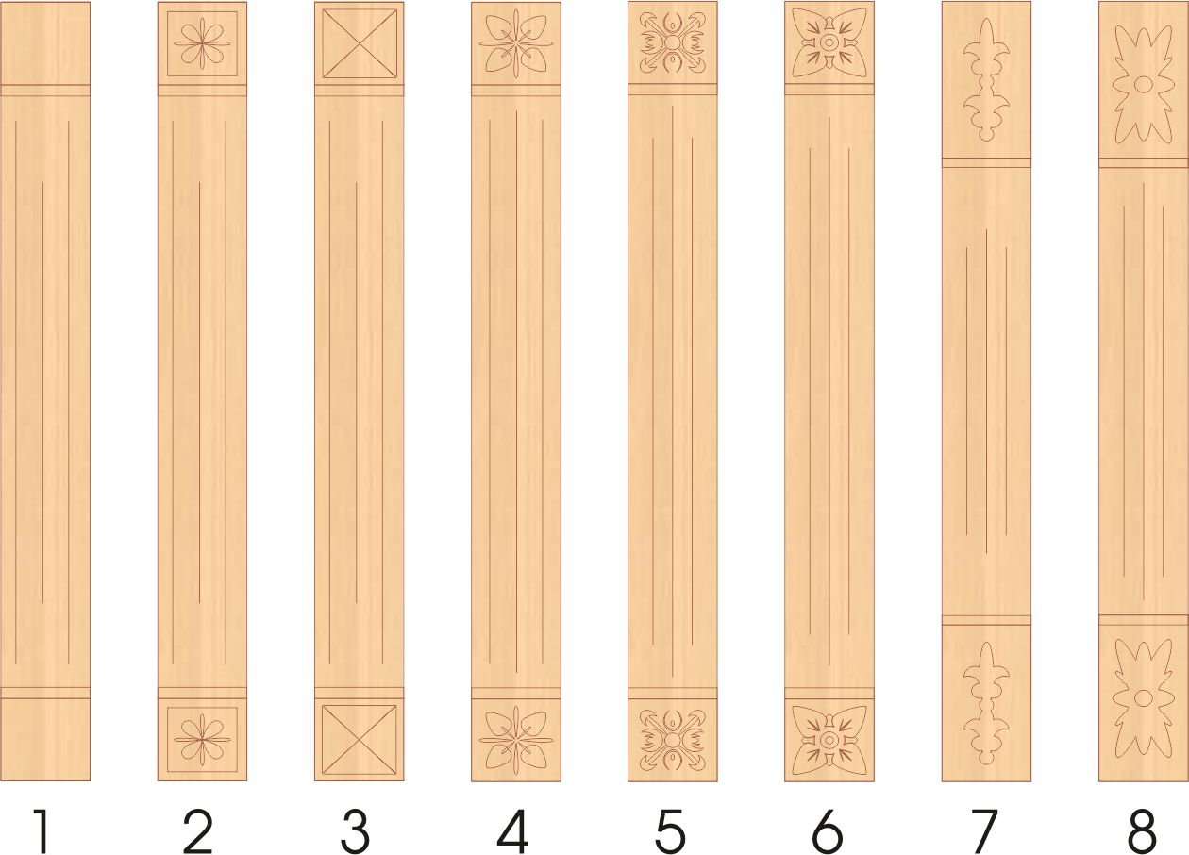 |  |  |  |  |  | DR 222 |  |  | К1 |  |  | КR1 | 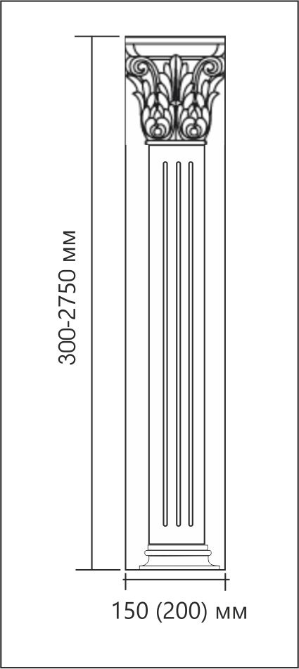
 |  |  |  |  |  | DR 220 |  |  | К2 |  |  | КR2
 |  |  |  |  |  | Винтаж
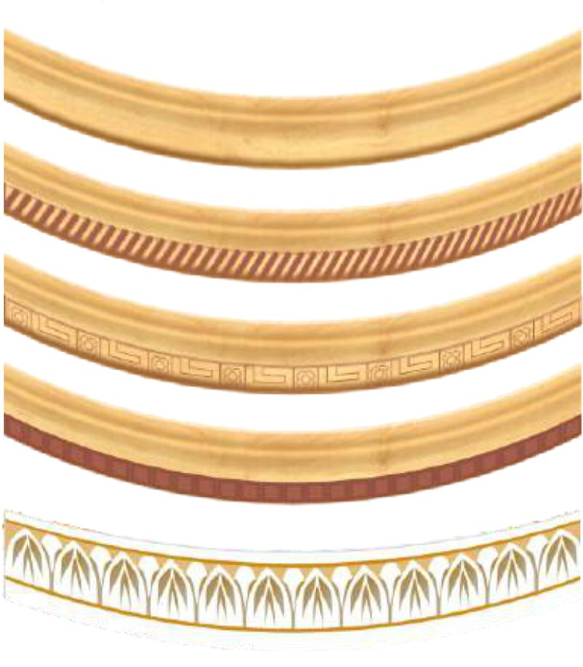
 |  |  |  |  |  | Антик |  | Фризы
 |  |  |  |  |  | Афины
 |  |  |  |  |  | Арки |  |  |  | Винтаж
 |  |  |  |  |  | AR 101 |  |  |  | Афины
1- KN212 2- KN220 3- Пирамида 4- Веста 5- Лоракс 6- Фиалка 7- Тюльпан 8- Флоренция |  |  |  |  |  | AR 102 |  |  |  | Антик
 |  |  |  |  |  | Антик |  |  |  | Ривьера
 |  |  |  |  |  | Афины |  | Балюстрады
 |  |  |  |  |  | Винтаж |  |  | В1 |  |  | RВ1
 |  |  |  |  |  | Тюльпан-фиалка |  |  | В2 |  |  | RВ2
*Для оформления заказа на декоративные элементы связывайтесь с нашим менеджером.
 |  |  |  |  |  |  |  | Вернуться на верх

Дополнительная информация о Вашем заказе:

 |  |  |  |  |  | Общие правила заполнения Бланка заказа
 |  |  |  |  |  | 1. В бланке заполняются все ячейки строки.
 |  |  |  |  |  | 2. В случае если часть фасадов в заказе необходимо выполнить с другими характеристиками ( отделка, цвет, нестандартная присадка под петли и т.д.) данную информацию указывать в графе "Примечание"
 |  |  |  |  |  | 3. Для согласования заказа и расчета его стоимости, заполненый бланк, а также эскиз кухни, необходимо отправить на электронный адрес: order@delito.ru
 |  |  |  |  |  | 4. Претензии по количеству и качеству фасадов принимаются в течение двух дней с момента получения заказа.
 |  |  |  |  |  | 5. Внесение изменений (корректировок) в заказ фасадов принимается в течении 5 рабочих дней.
 |  |  |  |  |  |  |  | Вернуться на верх
 |  |  |  |  |  | Обращаем Ваше внимание: Возможно различие оттенка пленки от представляемого в каталоге образца. В случае дозаказа, оттенок пленки может не совпадать с основным цветом заказа. Поставщики пленок ПВХ не несут ответственности за совпадение оттенка вновь поставленного рулона с предыдущим.
 |  |  |  |  |  |  |  | Вернуться на верх

